Table 1
拟购置厨房设备清单
序号 | 产品名称 | 规格尺寸（mm） | 品牌型号 | 数量 | 单位 | 限价（元） | 金额（元） | 技术参数 | 产品图片
1 | 燃气吊汤灶（单头） | 650*850*500+200 | 精工商厨 SPTT30-JNA | 1 | 台 | 7500.00 | 7500.00 | 1、外壳采用不锈钢板制作，灶面厚度≥1.2mm，侧板、前门板和后背厚度≥1.0mm；灶架采用电镀锌板制作，面板：厚度≥1.5mm，灶架，厚度≥1.5mm，灶膛厚度≥1.2mm；给水管路采用DN15热镀锌管和DN15标准管件制 作；脚：采用φ51*厚度≥1.2mm不锈钢管连不锈钢调节脚；燃烧器：低碳炉头,额定热负荷≤40kW；熄火保护：离子检测熄火保护装置，设置常明火种； 风机：中压风机（220V, 50Hz,≤0.25kW）。 2、产品符合GB35848-2024《商用燃气燃烧器具》标准和技术要求。 （备注：此项包含旧设备拆除转运至100米外指定地点）
2 | 双门热风循环食具消毒柜 | 1380*680*1920 | 康宝 XDR880-A1B | 6 | 台 | 10000.00 | 60000.00 | 1、门数：双门；容积：≥800L；3KW≤功率≤5KW（220~或者380V 3N~）； 2、全不锈钢外壳，整体发泡；无指纹哑拉丝全无磁不锈钢箱体；加深加粗全无磁导轨式四层快餐盘专用层架；隐藏式发热体，热风循环，保证柜体内部温度均匀，精确控温，防止过热或者过压；子弹头柜脚；带独立温度显示器； 3、电热方式高温消毒，120℃以上保持时间≥15分钟，测试结果柜内最高温度可达147.5℃以上，对大肠杆菌的平均杀灭对数值＞5，对脊髓灰质炎病毒的平均灭活对数值＞4.5，是合格的二星级消毒柜；符合GB17988-2008《食具消毒柜安全和卫生要求》、《消毒技术规范》2002年版的相关要求；▲提供第三方检测机构出具的至少带CMA标识的检验（测）报告佐证本条参数； 4、产品符合：①、箱体、层架等有可能与餐具接触的材料达到食品级，▲取得食品接触产品安全（或者卫生）认证证书并附试验报告；②、产品符合（包括但不限于）GB/T 17626.2-2018 电磁兼容 试验和测量技术 静电放电抗扰度试验、GB/T 17626.3-2023 电磁兼容 试验和测量技术 射频电磁场辐射抗扰度试验、GB/T 17626.4-2018电磁兼容 试验和测量技术 电快速瞬变脉冲群抗扰度试验、GB/T 17626.5-2019电磁兼容 试验和测量技术 浪涌(冲击)抗扰度试验、GB/T 17626.6-2017电磁兼容试验和测量技术 射频场感应的传导骚扰抗扰度、GB/T 17626.12-2023 电磁兼容 试验和测量技术 振铃波抗扰度试验、GB/T 2423.3-2016环境试验 第2部分：试验方法 试验Cab：恒定湿热试验等技术标准（即检验检测合格），▲提供第三方检测机构出具的至少带CMA标识的检验（测）报告佐证本条参数； 5、符合《国家卫生健康委办公厅关于全国消毒产品网上备案信息服务平台上线的通知》（国卫办监督函〔2018〕864号）要求，▲提供《消毒产品卫生安全评价报告》且备案信息能够在全国消毒产品网上备案信息服务平台(https://credit.jdzx.net.cn/xdcp)上查询验证； 说明：标注“▲”内容为报价时必须提供的佐证材料，未提供视为无效报价。 （备注：此项包含旧设备拆除转运至100米外指定地点） | 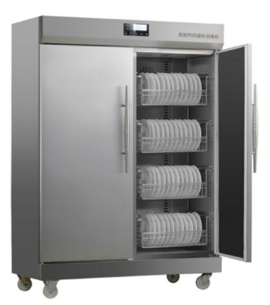
3 | 洗地机 | 420*400*900 | 白云A202 | 1 | 台 | 5000.00 | 5000.00 | 1、手推式，充电，电瓶持续工作时间：3-4h，清/污水箱容积：≥11.6L/12.9L，清洗/吸水宽度：≥35/47cm，清洁效率≥1500㎡/h，吸水电机功率：≤220W，额定总功率≤500W。
4 | 自动揉面机 | 1200*630*1070 | 恒联MT350S | 1 | 台 | 19300.00 | 19300.00 | 1、电源：380v/3kw，压辊调整：1-25mm，生产能力：≥300kg/h 2、面团输送、折叠、揉压自动连续完成，无须人工参与，省力、安全卫生。 3、传动平稳，噪音小。 4、手轮调整面片厚度，操作方便。 5、不锈钢外壳，美观耐用。 （备注：此项包含旧设备拆除转运至100米外指定地点） | 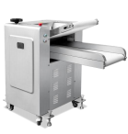
5 | 洗肉池 | 1200*800*800+120 | 精工商厨 | 2 | 台 | 2100.00 | 4200.00 | 1、材质采用304不锈钢磨砂板制作，面板厚度≥1.2mm，星盆厚度≥1.0mm； 2、横管采用直径φ25*厚度≥1.0mm不锈钢圆管连接； 3、立柱采用直径φ38*厚度≥1.0mm不锈钢圆管，并配可调节高度子弹脚。 4、面板采用厚度≥1.0mm的U型加强筋承托加固； 5、星盆尺寸：≥1000*600*380（mm），配下水器1套，双温水龙头1套。 （双温龙头） 1、摇臂长：≥10"（254 mm），安装中心距≥203 mm； 2、出水口距台面高度：≥115 mm，总高度：≥180mm 3、出水温度：根据二种不同的进水温度自行调节； 4、金属陶瓷阀芯，密封性好。 | 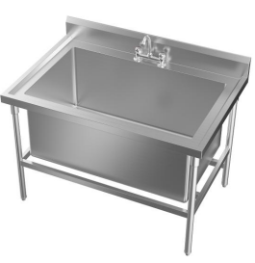
6 | 多功能料理机 | 490*190*215 | 汉美驰 HBF510-CN | 1 | 台 | 3600.00 | 3600.00 | 1、电源：220-240V, 50-60Hz, 6.5A，2.4 匹马力* 马达，1.4 L (48 oz)不 含BPA的共聚酯搅拌杯带加料杯 2、带杯盖和杯垫传感器，可拆卸顶盖加料杯，三重密封顶盖，切碎, 研磨, 搅拌, 打浆, 乳化功能, 简单易操作，一键式CHOP切割功能，手动可调变 速度旋钮，耐用金属联轴器，人体工程学手柄，控制面板挡水条，密封开 关，搅拌杯不含双酚A，有CE, EAC, CFDA认证
 |  |  |  |  |  | 合计 | 99600.00
注：设备价格已包含物流运输、搬运、安装、调试及税费，设备提供1年质保和2年免费维保服务。合同签订后15个工作日内交付。

